Sheet1
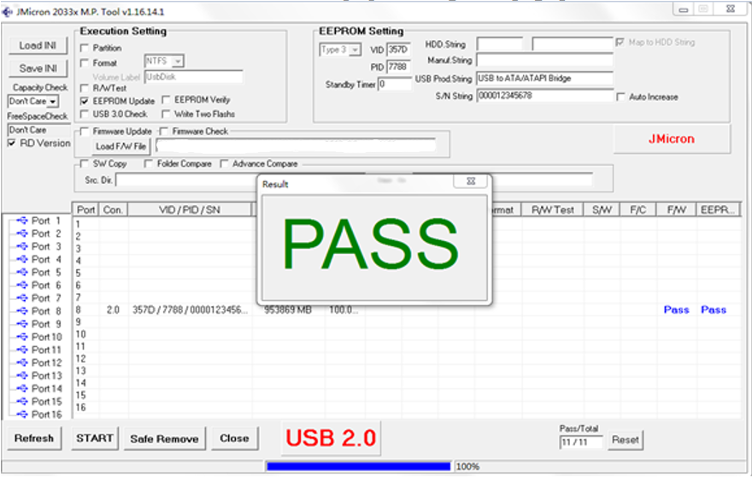
JMS567_578_设置休眠分位操作步骤

建议接台式电脑后面主板USB接口，或者笔记本直连的USB接口刷
温馨提示：您好刷固件有风险的，需要接硬盘才可以刷的，您需要备份下硬盘资料哦，有小概率会损坏文件的。
1 .解压缩固件包，打开“JMMassProd_Tool”文件夹， 双击运行“JMMassProd2_v1_16_14_25 ”

2 .打开操作界面，勾选上“RD Version”,然后，输入密码“jmicron”

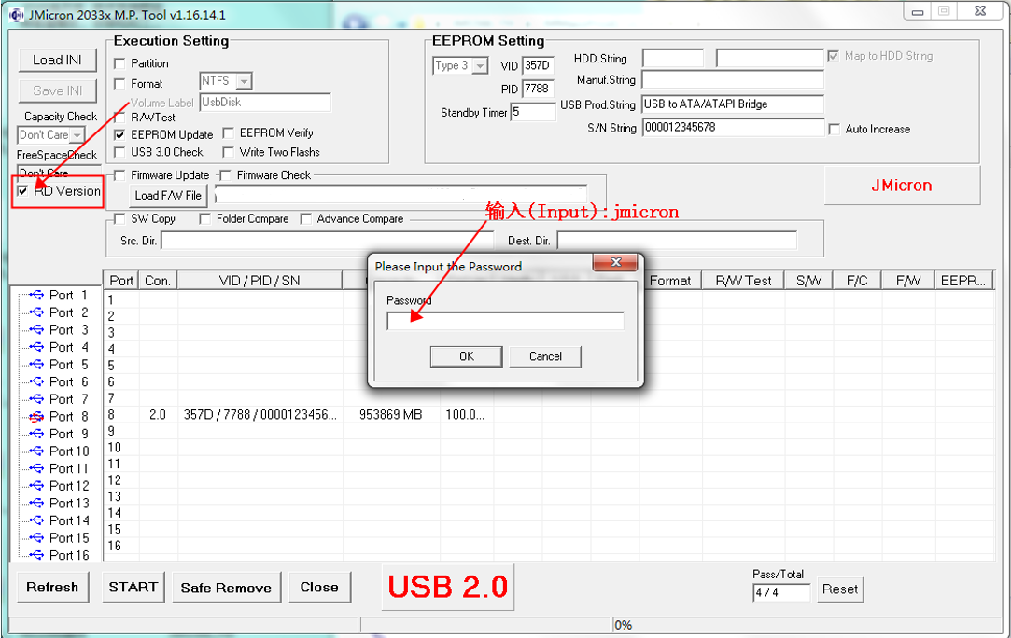

3. 接下来，设置智能休眠时间（Standby Timer），默认是: 5 min，修改为“0”取消休眠；【可以设置其他时间改变智能休眠时长的】

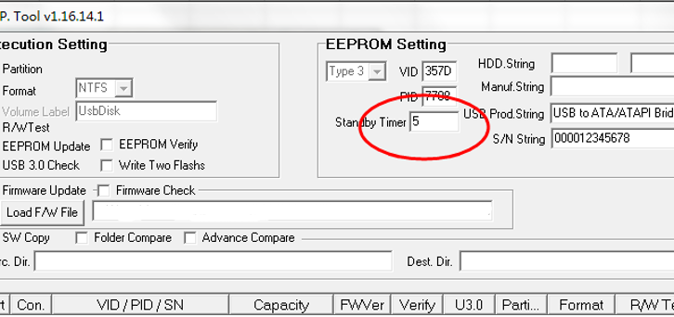

4. 点击“START”执行更新！ 【如果显示灰色的，可以软件不关闭重新拔插下数据线】

5. 更新非常顺利，已经成功！ （注：需重启生效！ ）

